Hoja1
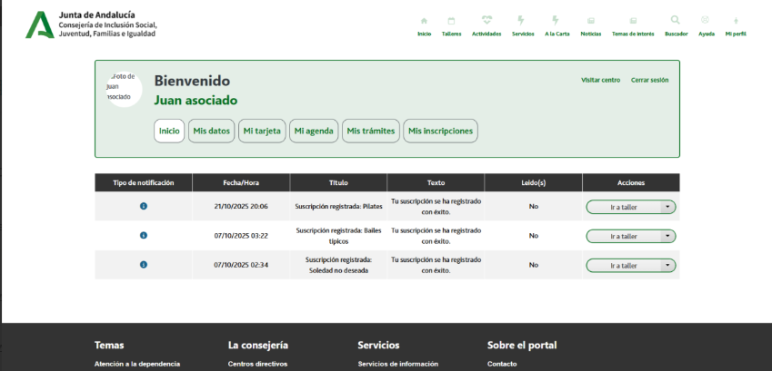

Enunciado de la historia |  |  |  | Criterios de aceptación
Identificador (ID) de la historia | Rol | Característica / Funcionalidad | Razón / Resultado | Número (#) de escenario | Criterio de aceptación (Título) | Contexto | Evento | Resultado / Comportamiento esperado
HU-CPA-8800-COMUNICACIONES-CPA-VIRTUAL | Como persona Socia que accede desde la parte privada de CPA Virtual a la opción de menú 'Gestión Comunicación Personas Socias/Usuarias.Comunicaciones'. | La persona Socia podrá comunicarse en linea con los profesionales y personas Socias del CPA al que pertenece | La persona Socia podrá comunicarse en linea con los profesionales y personas Socias del CPA al que pertenece | 1 | Comunicaciones Personas Socias | Desde la parte privada de CPA Virtual a la opción de menú 'Gestión Comunicación Personas Socias/Usuarias.Comunicaciones' se podrá acceder al módulo todavía por definir, que permitirá a las personas Socias poder comunicarse de forma bidireccional con el personal profesional y personas Socias del CPA al que pertenece. | N/A | Desde la parte privada de CPA Virtual a la opción de menú 'Gestión Comunicación Personas Socias/Usuarias.Comunicaciones' se podrá acceder al módulo todavía por definir, que permitirá a las personas Socias poder comunicarse de forma bidireccional con el personal profesional y personas Socias del CPA al que pertenece.

